Tb 03
AKTUALNO STANJE ČAKALNIH DOB NA PRVE PROSTE TERMINE

 | Storitve obarvane z rdečo barvo imajo čakalno dobo daljo od dopustne meje.

Graf 1: 10 najdaljših in 10 najkrajših povprečnih čakalnih dob na prvi prosti termin za prve preglede pri stopnji nujnosti »ZELO HITRO«

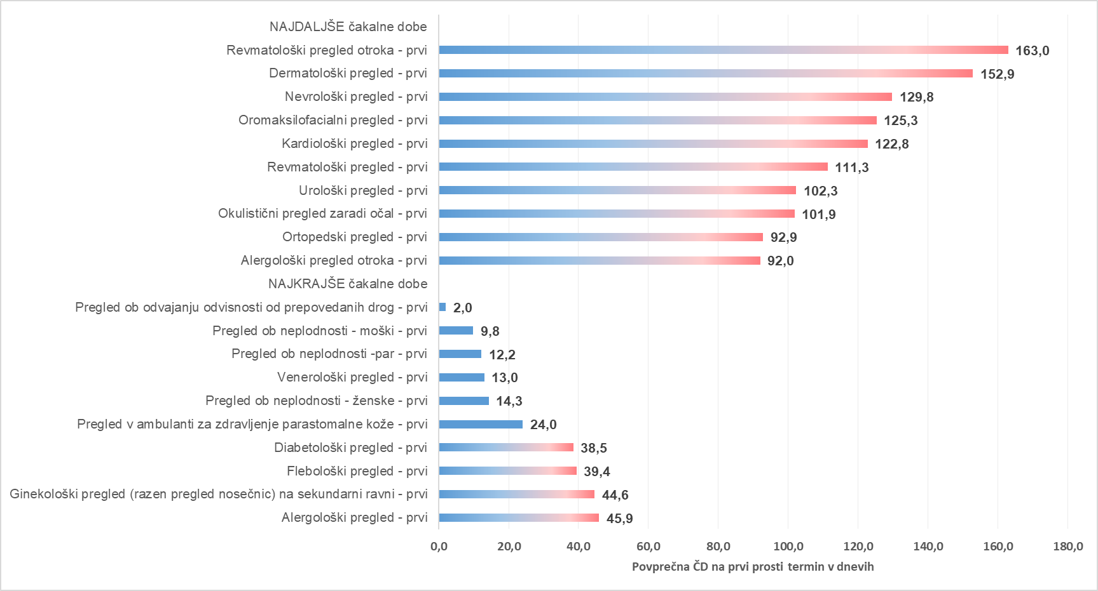

Graf 2: 10 najdaljših in 10 najkrajših povprečnih čakalnih dob na prvi prosti termin za diagnostične storitve pri stopnji nujnosti »ZELO HITRO«

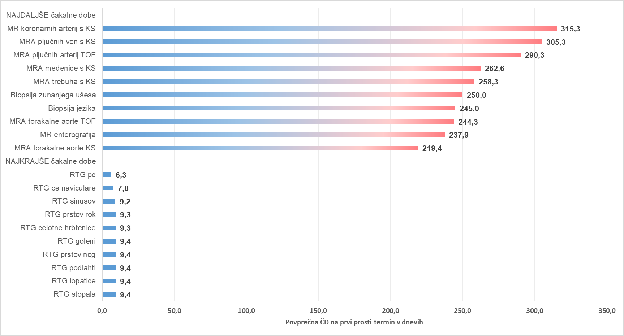

Graf 3: 10 najdaljših in 10 najkrajših povprečnih čakalnih dob na prvi prosti termin za terapevtske storitve pri stopnji nujnosti »ZELO HITRO«

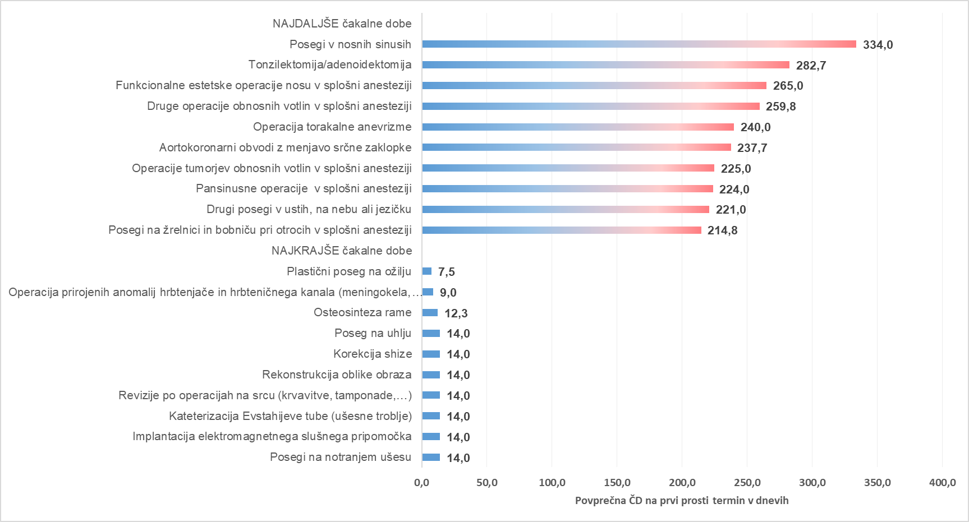

Graf 4: 10 najdaljših in 10 najkrajših povprečnih čakalnih dob na prvi prosti termin za prve preglede pri stopnji nujnosti »HITRO«

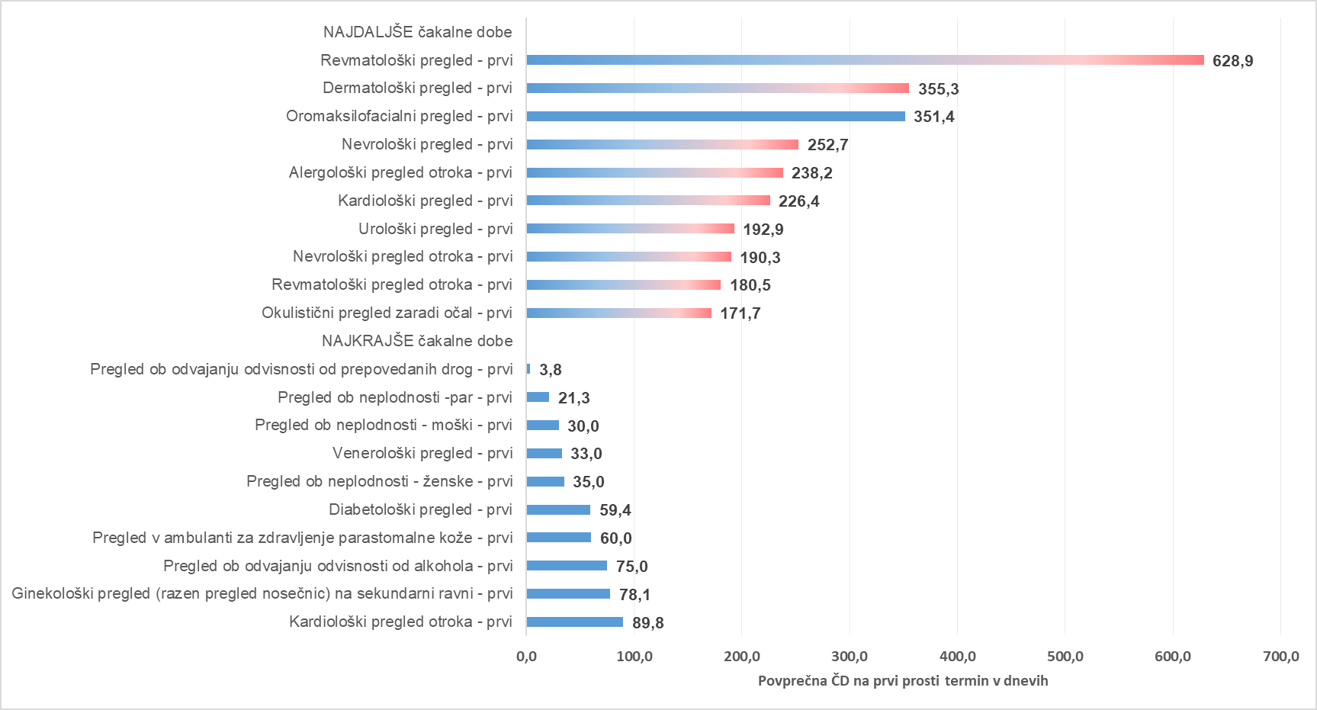

Graf 5: 10 najdaljših in 10 najkrajših povprečnih čakalnih dob na prvi prosti termin za diagnostične storitve pri stopnji nujnosti »HITRO«

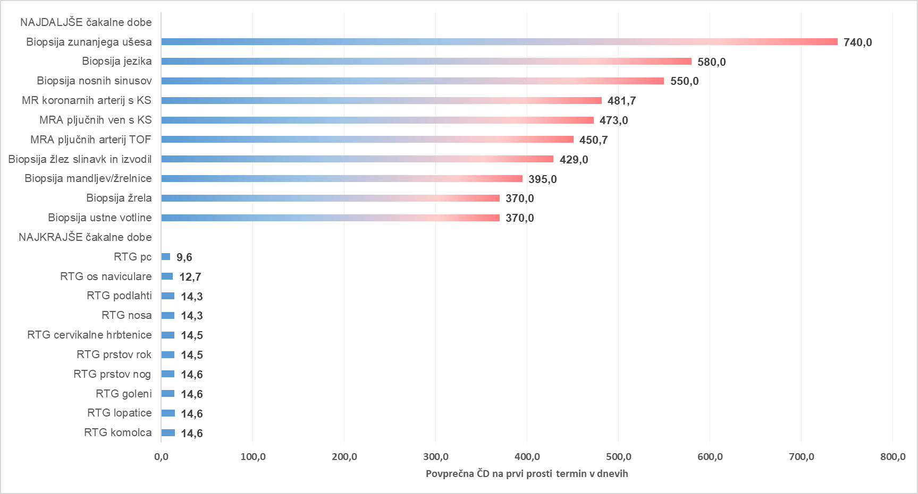

Graf 6: 10 najdaljših in 10 najkrajših povprečnih čakalnih dob na prvi prosti termin za terapevtske storitve pri stopnji nujnosti »HITRO«

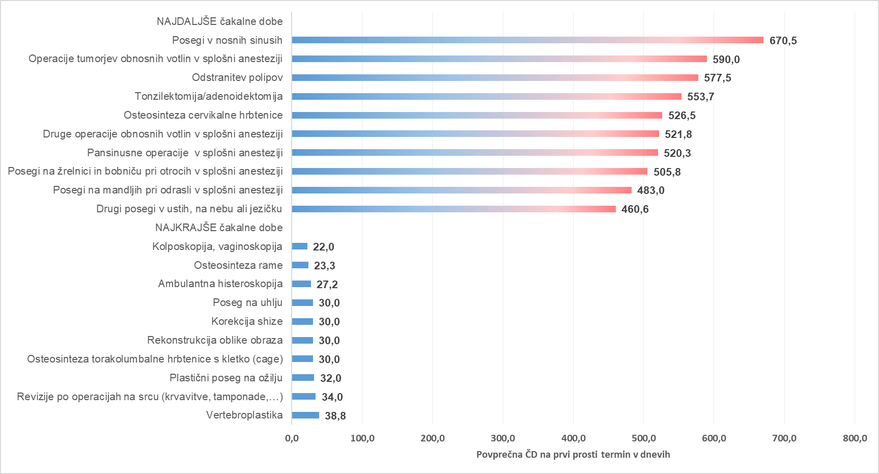

Graf 7: 10 najdaljših in 10 najkrajših povprečnih čakalnih dob na prvi prosti termin za prve preglede pri stopnji nujnosti »REDNO«

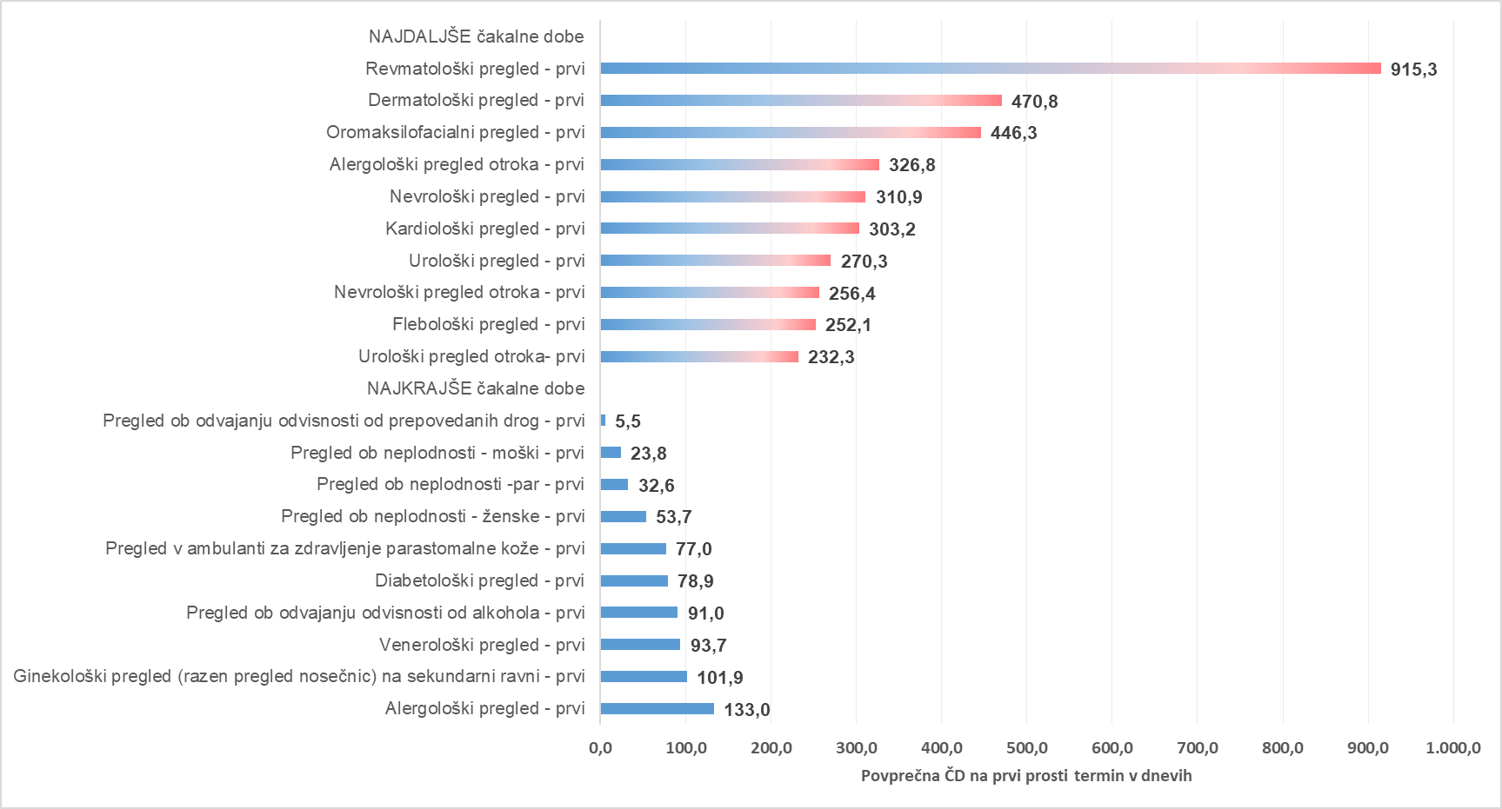

Graf 8: 10 najdaljših in 10 najkrajših povprečnih čakalnih dob na prvi prosti termin za diagnostične storitve pri stopnji nujnosti »REDNO«

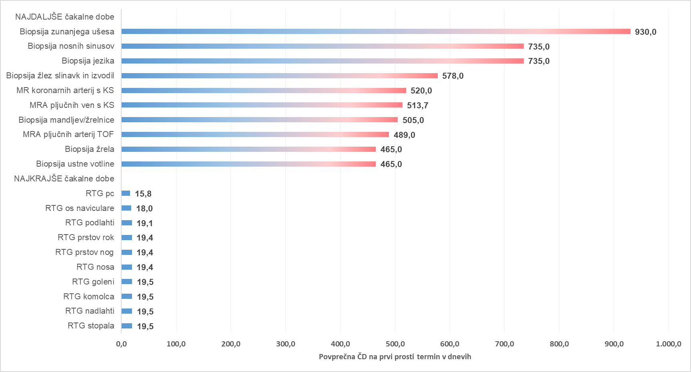

Graf 9: 10 najdaljših in 10 najkrajših povprečnih čakalnih dob na prvi prosti termin za terapevtske storitve pri stopnji nujnosti »REDNO«

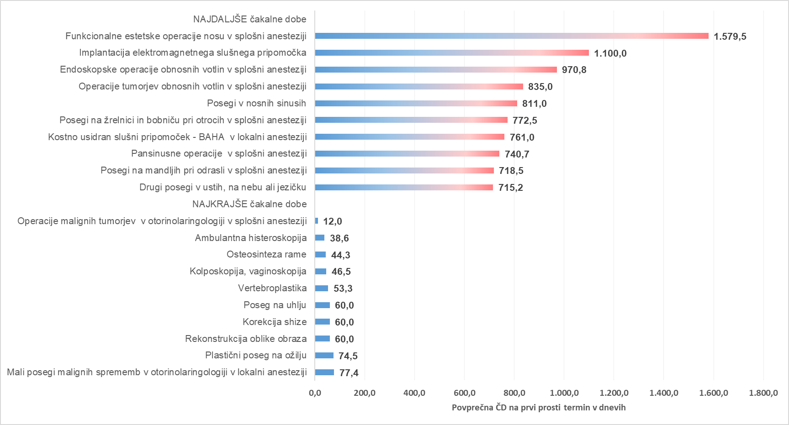

Tb 04
AKTUALNO STANJE ŠTEVILA ČAKAJOČIH IN ČAKAJOČIH NAD DOPUSTNO ČAKALNO DOBO

Opomba: Z novim Pravilnikom o naročanju in upravljanju čakalnih seznamov ter najdaljših dopustnih čakalnih dobah (Uradni list RS, št. 60/2024),
se je spremenila tudi metodologija izračuna čakajočih nad dopustno čakalno dobo, kar podrobneje opredeljuje 9. odstavek 8. člena Pravilnika.

Tabela 1: Število vseh čakajočih in čakajočih nad dopustno ČD glede na tip VZS

Tip VZS | Število čakajočih Zelo hitro | Število čakajočih Hitro | Število čakajočih Redno | Število čakajočih skupna vsota | Število čakajočih NAD dop. ČD Zelo hitro | Število čakajočih NAD dop. ČD Hitro | Število čakajočih NAD dop. ČD Redno | Število čakajočih NAD dop. ČD skupna vsota
Diagnostični postopek | 34,379 | 62,875 | 44,625 | 141,879 | 8,511 | 10,902 | 5,210 | 24,623
Kurativni pregled - Prvi | 29,844 | 64,967 | 48,218 | 143,029 | 12,309 | 20,796 | 8,928 | 42,033
Terapevtski postopek | 6,446 | 21,059 | 44,557 | 72,062 | 2,179 | 6,197 | 9,835 | 18,211
Skupna vsota | 70,669 | 148,901 | 137,400 | 356,970 | 22,999 | 37,895 | 23,973 | 84,867

Graf 1: Grafičen prikaz števila čakajočih glede na tip zdravstvene storitve po stopnjah nujnosti

Graf 2: Grafičen prikaz števila čakajočih NAD dopustno čakalno dobo glede na tip zdravstvene storitve po stopnjah nujnosti

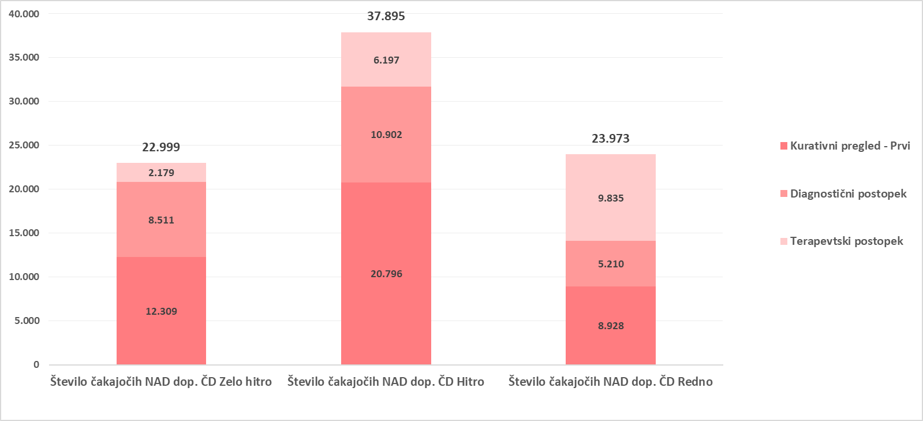

Graf 3: 10 prvih pregledov z največjim številom čakajočih NAD dopustno čakalno dobo
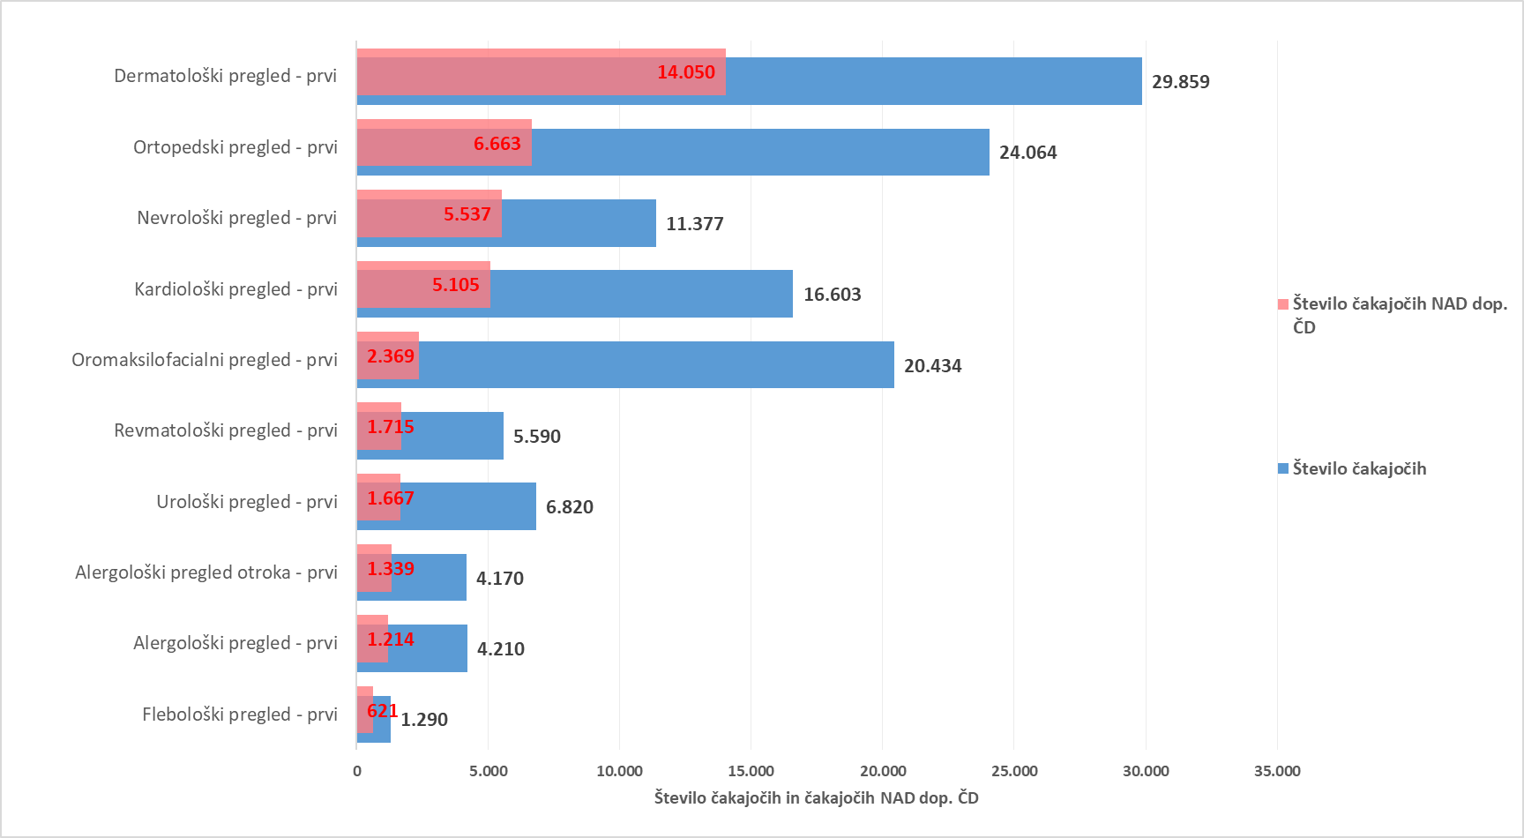

Graf 4: 10 diagnostičnih storitev z največjim številom čakajočih NAD dopustno čakalno dobo
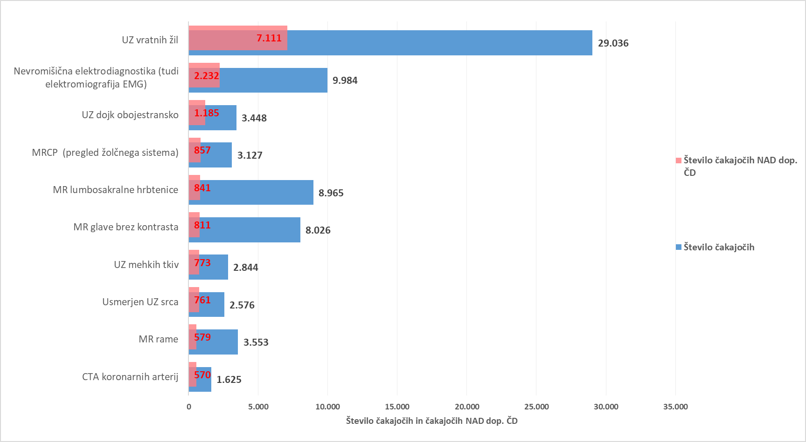

Graf 5: 10 terapevtskih storitev z največjim številom čakajočih NAD dopustno čakalno dobo
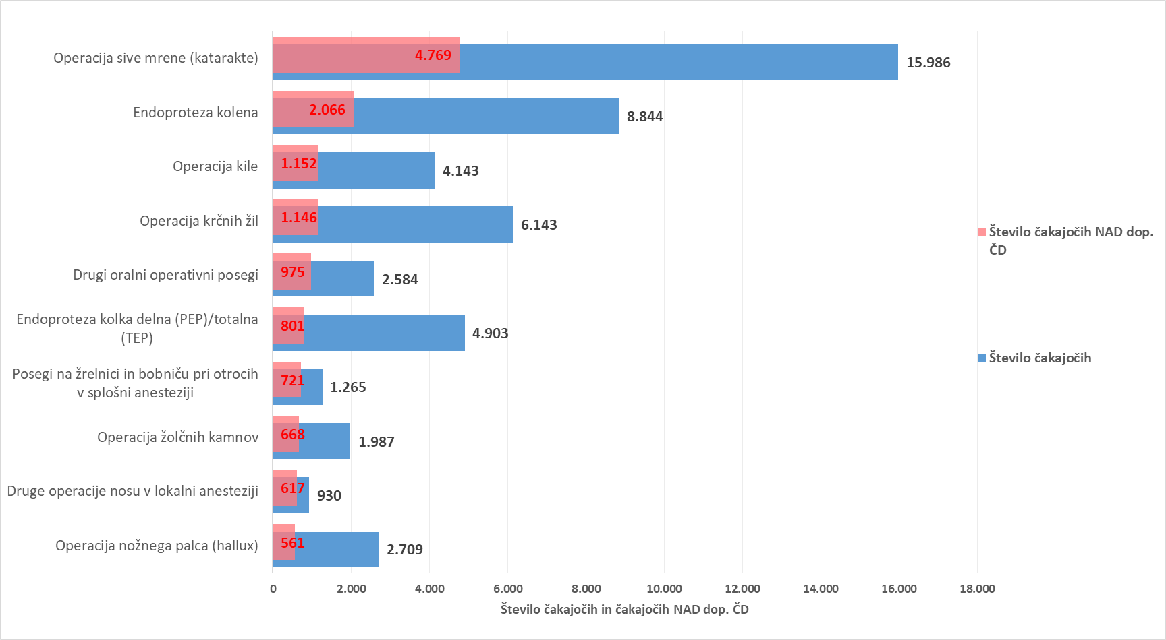

Tabela 2: Število čakajočih glede na tip VZS in tip izvajalca

Tip VZS | Število vseh čakajočih za tip izvajalca Bolnišnica | Število vseh čakajočih za tip izvajalca Zdravstveni dom | Število vseh čakajočih za tip izvajalca Zasebnik s koncesijo
Diagnostični postopek | 74,739 | 12,176 | 54,964
Kurativni pregled - Prvi | 79,119 | 23,992 | 39,918
Terapevtski postopek | 53,150 | 14 | 18,898
Skupna vsota | 207,008 | 36,182 | 113,780

Tabela 3: Število čakajočih nad dopustno ČD glede na tip VZS in tip izvajalca

Tip VZS | Število vseh čakajočih NAD dop. ČD za tip izvajalca Bolnišnica | Število vseh čakajočih NAD dop. ČD za tip izvajalca Zdravstveni dom | Število vseh čakajočih NAD dop. ČD za tip izvajalca Zasebnik s koncesijo
Diagnostični postopek | 14,197 | 1,174 | 9,252
Kurativni pregled - Prvi | 25,418 | 7,315 | 9,300
Terapevtski postopek | 14,044 | 6 | 4,161
Skupna vsota | 53,659 | 8,495 | 22,713

Graf 6: Prikaz stanja čakajočih NAD dopustno čakalno dobo glede na tip storitve glede na vrsto izvajalca zdravstvene dejavnosti

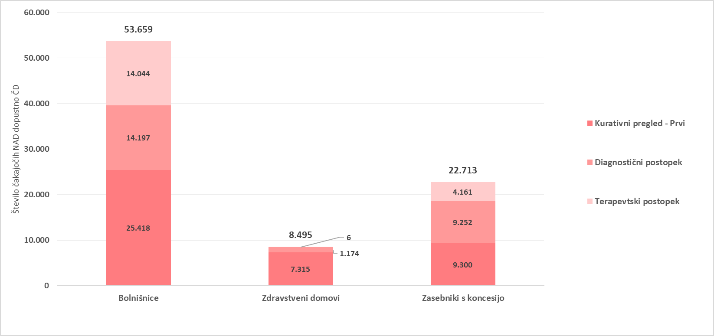

Tb 05
TEDENSKI PREGLED PRILIVA IN ODLIVA PACIENTOV

Tabela 1: Prikaz stanja na novo vpisanih pacientov na čakalni seznam, pacientov naročenih na termin, preklicanih in realiziranih naročil ter število ustvarjenih napotnic v zadnjem tednu glede na tip VZS

tip vzs | Datum | Število vpisanih na seznam | Število naročenih na termin | Število preklicanih terminov | Število realiziranih terminov | Število izdanih napotnic
Kurativni pregled- Prvi | 02/04/2026 | 1,926 | 2,208 | 305 | 1,771 | 2,409
Kurativni pregled- Prvi | 03/04/2026 | 1,530 | 1,638 | 297 | 1,248 | 1,946
Kurativni pregled- Prvi | 04/04/2026 | 122 | 153 | 44 | 59 | 140
Kurativni pregled- Prvi | 05/04/2026 | 90 | 78 | 9 | 0 | 111
Kurativni pregled- Prvi | 06/04/2026 | 139 | 118 | 44 | 5 | 142
Kurativni pregled- Prvi | 07/04/2026 | 1,965 | 2,328 | 360 | 1,735 | 2,600
Kurativni pregled- Prvi | 08/04/2026 | 1,646 | 2,298 | 450 | 1,285 | 2,619
Kurativni pregled- Prvi Vsota |  | 7,418 | 8,821 | 1,509 | 6,103 | 9,967
Terapevtski postopek | 02/04/2026 | 630 | 664 | 121 | 456 | 231
Terapevtski postopek | 03/04/2026 | 518 | 459 | 102 | 320 | 196
Terapevtski postopek | 04/04/2026 | 3 | 48 | 3 | 18 | 1
Terapevtski postopek | 05/04/2026 | 3 | 50 | 4 | 5 | 3
Terapevtski postopek | 06/04/2026 | 55 | 87 | 11 | 11 | 5
Terapevtski postopek | 07/04/2026 | 564 | 769 | 122 | 407 | 253
Terapevtski postopek | 08/04/2026 | 537 | 664 | 96 | 345 | 216
Terapevtski postopek Vsota |  | 2,310 | 2,741 | 459 | 1,562 | 905
Diagnostični postopek | 02/04/2026 | 3,488 | 3,321 | 415 | 3,760 | 4,861
Diagnostični postopek | 03/04/2026 | 2,949 | 2,792 | 288 | 3,384 | 3,874
Diagnostični postopek | 04/04/2026 | 177 | 977 | 54 | 1,023 | 195
Diagnostični postopek | 05/04/2026 | 124 | 154 | 22 | 420 | 177
Diagnostični postopek | 06/04/2026 | 208 | 151 | 41 | 513 | 242
Diagnostični postopek | 07/04/2026 | 3,411 | 3,665 | 357 | 3,592 | 5,103
Diagnostični postopek | 08/04/2026 | 3,376 | 3,501 | 405 | 2,889 | 5,379
Diagnostični postopek Vsota |  | 13,733 | 14,561 | 1,582 | 15,581 | 19,831
Skupna vsota |  | 23,461 | 26,123 | 3,550 | 23,246 | 30,703

Graf 1: Prikaz stanja na novo vpisanih in naročenih na čakalne sezname, število preklicanih in realiziranih naročil ter število ustvarjenih napotnic v zadnjem tednu za PRVE PREGLEDE

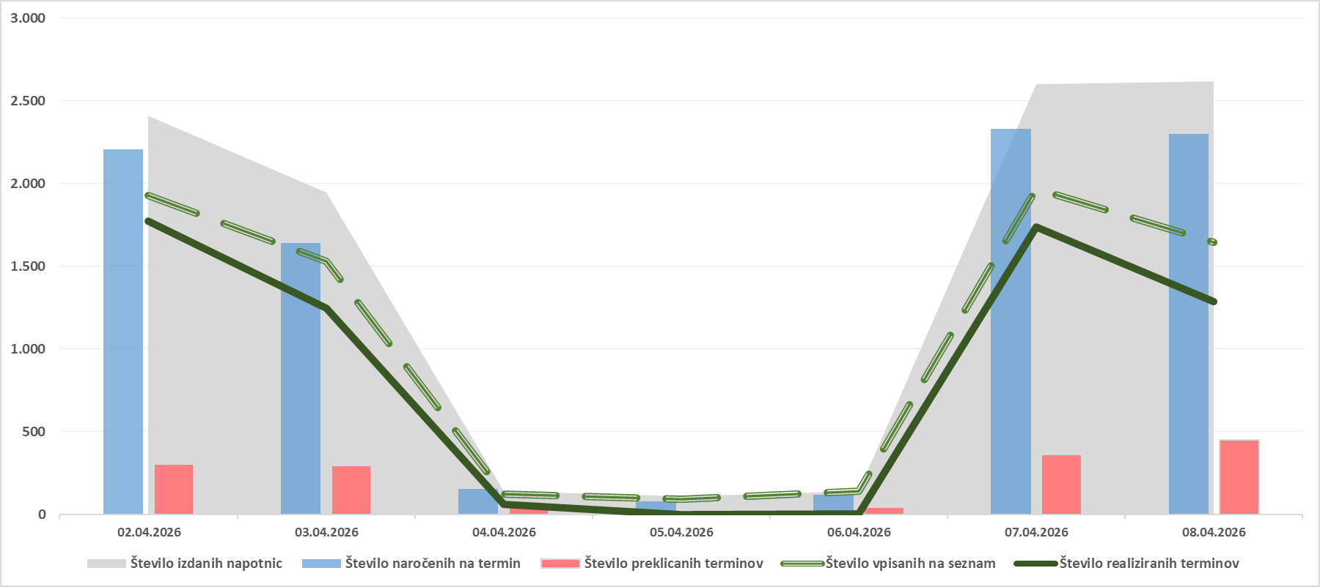

Graf 2: Prikaz stanja na novo vpisanih in naročenih na čakalne sezname, število preklicanih in realiziranih naročil ter število ustvarjenih napotnic v zadnjem tednu za DIAGNOSTIČNE STORITVE

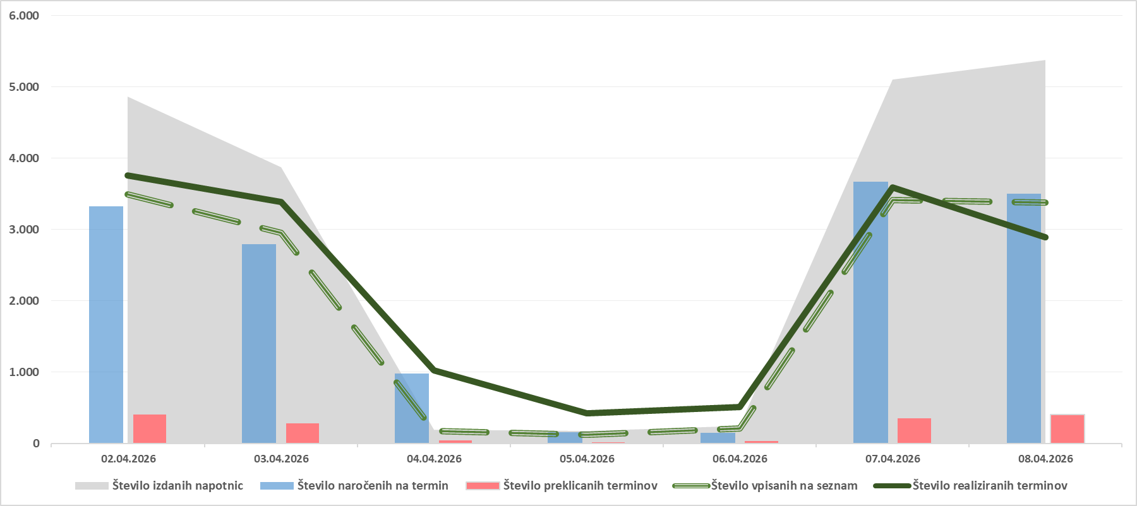

Graf 3: Prikaz stanja na novo vpisanih in naročenih na čakalne sezname, število preklicanih in realiziranih naročil ter število ustvarjenih napotnic v zadnjem tednu za TERAPEVTSKE STORITVE

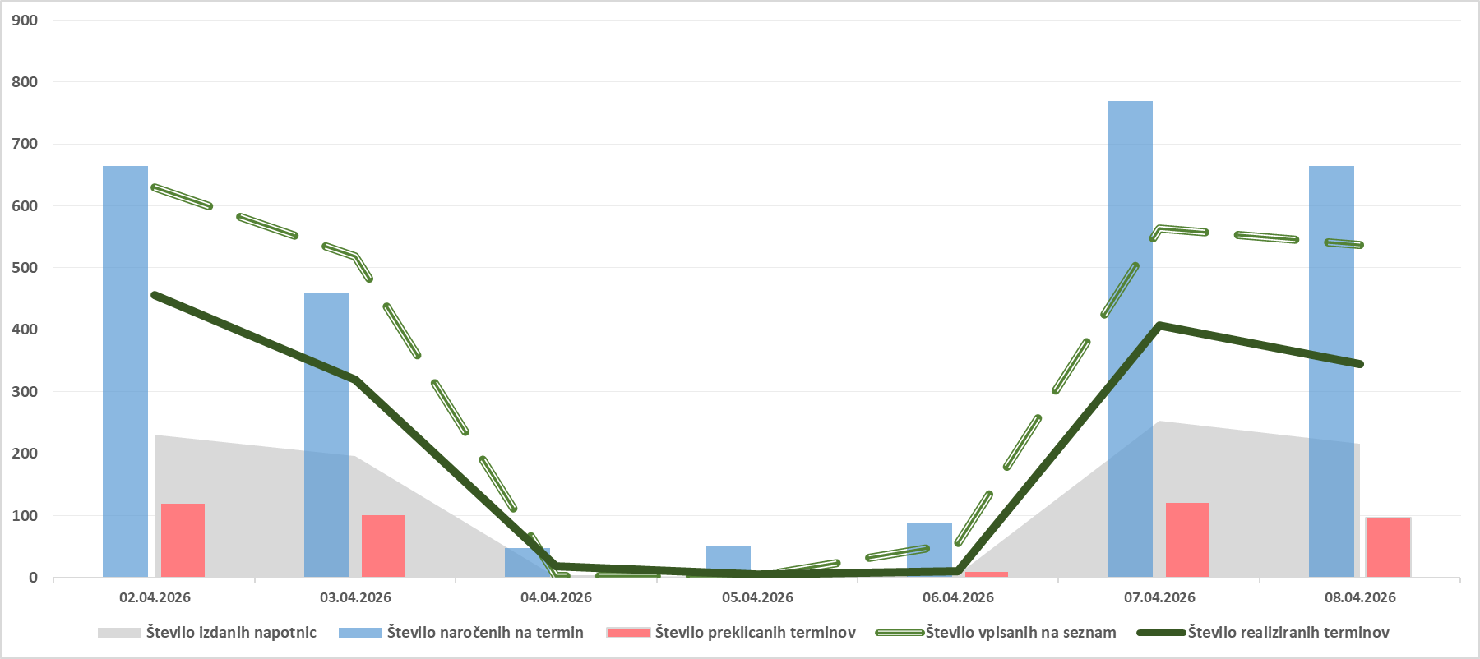

Tabela 2: Število preklicanih naročil v zadnjih 7 dneh glede na tip VZS (samo predmet spremljanja ČD) in izvor preklica

Tip VZS | Preklicana naročila s strani CENTRALNEGA SISTEMA v zadnjih 7 dneh | Preklicana naročila s strani PACIENTA v zadnjih 7 dneh | Preklicana naročila s strani IZVAJALCA v zadnjih 7 dneh | Preklicana naročila v zadnjih 7 dneh SKUPNA VSOTA
Diagnostični postopek | 398 | 685 | 499 | 1,582
Kurativni pregled - Prvi | 347 | 549 | 613 | 1,509
Terapevtski postopek | 73 | 237 | 149 | 459
Skupna vsota | 818 | 1,471 | 1,261 | 3,550

Graf 4: Prikaz stanja števila preklicanih naročil v zadnjih 7 dneh glede na tip VZS in izvor preklica

Tb 06
PRIMERJAVA ČAKAJOČIH NA TEDENSKI RAVNI V ZADNJEM MESECU

Opomba: Z novim Pravilnikom o naročanju in upravljanju čakalnih seznamov ter najdaljših dopustnih čakalnih dobah (Uradni list RS, št. 60/2024),
se je spremenila tudi metodologija izračuna čakajočih nad dopustno čakalno dobo, kar podrobneje opredeljuje 9. odstavek 8. člena Pravilnika.

Tabela 1: Prikaz gibanja števila čakajočih glede na tip storitve v zadnjem mesecu

Tip VZS | Datum | Čakajoči Zelo hitro | Čakajoči Hitro | Čakajoči Redno | Čakajoči Skupna vsota | Index tedenske rasti za skupno vsoto

Diagnostični postopek | 18/03/2026 | 33,715 | 62,588 | 45,102 | 141,405 | 100.5%
Diagnostični postopek | 25/03/2026 | 34,452 | 63,049 | 45,007 | 142,508 | 100.8%
Diagnostični postopek | 01/04/2026 | 34,139 | 62,879 | 44,782 | 141,800 | 99.5%
Diagnostični postopek | 08/04/2026 | 34,379 | 62,875 | 44,625 | 141,879 | 100.1%
Kurativni pregled - Prvi | 18/03/2026 | 30,025 | 65,204 | 48,739 | 143,968 | 99.9%
Kurativni pregled - Prvi | 25/03/2026 | 30,411 | 65,406 | 48,769 | 144,586 | 100.4%
Kurativni pregled - Prvi | 01/04/2026 | 30,026 | 65,106 | 48,407 | 143,539 | 99.3%
Kurativni pregled - Prvi | 08/04/2026 | 29,844 | 64,967 | 48,218 | 143,029 | 99.6%
Terapevtski postopek | 18/03/2026 | 6,176 | 20,896 | 44,362 | 71,434 | 99.2%
Terapevtski postopek | 25/03/2026 | 6,353 | 21,037 | 44,577 | 71,967 | 100.7%
Terapevtski postopek | 01/04/2026 | 6,377 | 21,082 | 44,541 | 72,000 | 100.0%
Terapevtski postopek | 08/04/2026 | 6,446 | 21,059 | 44,557 | 72,062 | 100.1%

Tabela 2: Prikaz gibanja števila čakajočih NAD dopustno čakalno dobo glede na tip storitve v zadnjem mesecu

Tip VZS | Datum | Število čakajočih NAD dop. ČD Zelo hitro | Število čakajočih NAD dop. ČD Hitro | Število čakajočih NAD dop. ČD Redno | Število čakajočih NAD dop. ČD skupna vsota | Index tedenske rasti za skupno vsoto

Diagnostični postopek | 18/03/2026 | 8,292 | 12,550 | 5,352 | 26,194 | 100.2%
Diagnostični postopek | 25/03/2026 | 8,208 | 12,342 | 5,205 | 25,755 | 98.3%
Diagnostični postopek | 01/04/2026 | 7,983 | 11,338 | 5,167 | 24,488 | 95.1%
Diagnostični postopek | 08/04/2026 | 8,511 | 10,902 | 5,210 | 24,623 | 100.6%
Kurativni pregled - Prvi | 18/03/2026 | 12,273 | 22,315 | 8,538 | 43,126 | 100.2%
Kurativni pregled - Prvi | 25/03/2026 | 12,379 | 21,969 | 8,718 | 43,066 | 99.9%
Kurativni pregled - Prvi | 01/04/2026 | 12,032 | 21,035 | 8,762 | 41,829 | 97.1%
Kurativni pregled - Prvi | 08/04/2026 | 12,309 | 20,796 | 8,928 | 42,033 | 100.5%
Terapevtski postopek | 18/03/2026 | 2,123 | 6,338 | 9,658 | 18,119 | 101.9%
Terapevtski postopek | 25/03/2026 | 2,133 | 6,326 | 9,656 | 18,115 | 100.0%
Terapevtski postopek | 01/04/2026 | 2,100 | 6,224 | 9,794 | 18,118 | 100.0%
Terapevtski postopek | 08/04/2026 | 2,179 | 6,197 | 9,835 | 18,211 | 100.5%

Graf 1: Prikaz trenda gibanja skupnega števila čakajočih in čakajočih NAD dopustno čakalno dobo v zadnjem mesecu za prve preglede

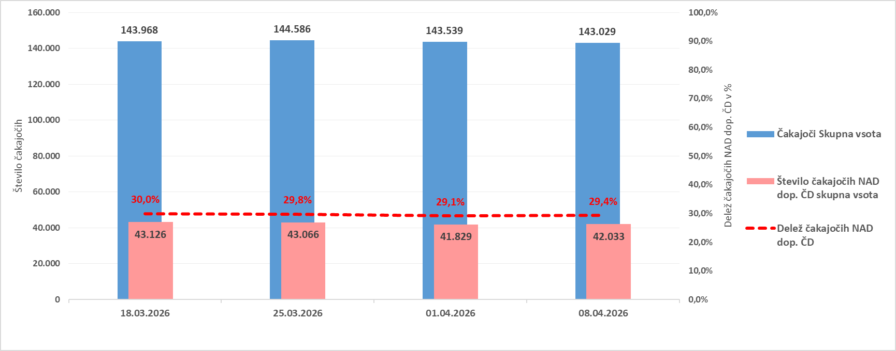

Graf 2: Prikaz trenda gibanja skupnega števila čakajočih in čakajočih NAD dopustno čakalno dobo v zadnjem mesecu za diagnostične storitve

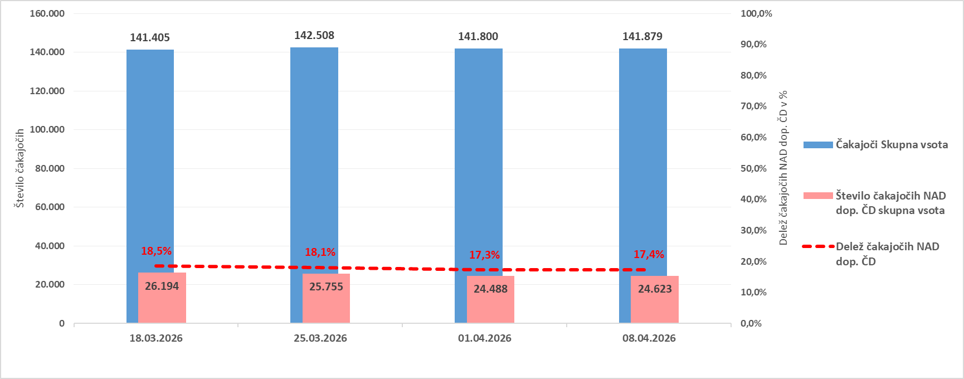

Graf 3: Prikaz trenda gibanja skupnega števila čakajočih in čakajočih NAD dopustno čakalno dobo v zadnjem mesecu za terapevtske storitve

